Calcul du vent
 |  |  |  | CALCUL DU VENT

 | Données
 |  |  |  |  |  | Normale | Extrême |  |  | Région I | Région II | Région III
 | Emplacement | Zaghouan |  |  | Région I | 50 | 87.5 |  | Site protégé | 0.8 | 0.8 | 0.8
 | Nature site | normal |  |  | Région II | 70 | 122.5 |  | Site normal | 1 | 1 | 1
 | m(%) | 15 |  |  | Région III | 90 | 157.5 |  | Site exposé | 1.35 | 1.3 | 1.25
 | Inclinaison(°) | 10
 | a(m) | 60 | 6
 | b(m) | 21
 | h(m) | 15.35 | 13.5

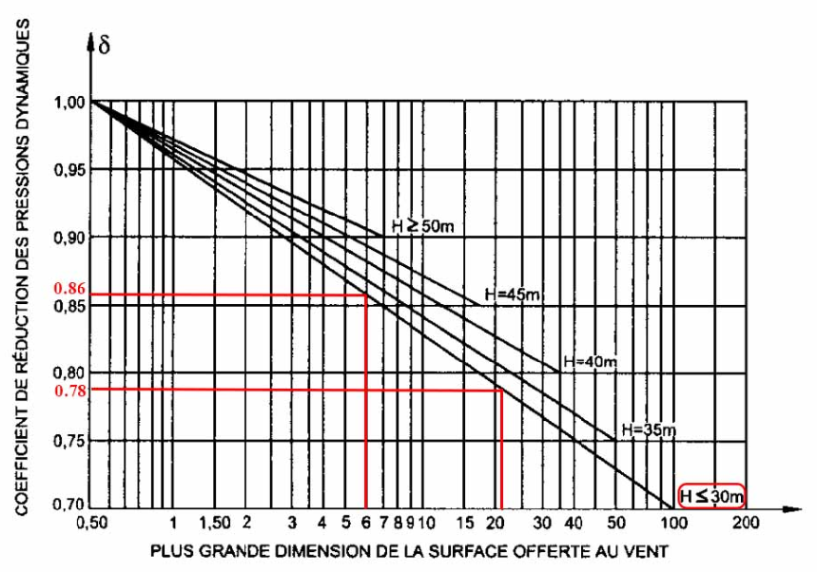

Pression dynamique agissant à la hauteur h

 | Zaghouan | >>>> région | II
 | q10(daN/m2) | 70
 | qh(daN/m2) | 77.46

Le coefficient de site

 | Ks | 1

Le coefficient de masque

 | Km | 1

Le coefficient de réduction des pressions

 | Suivant "a" (m) | 6 | >>>> | da | 0.86

 | Suivant "b" (m) | 21 | >>>> | db | 0.78

 | d | 0.78

Le coefficient d’amplification dynamique

 | b | 1

Le coefficient résultant

 | la | 0.26 | >>>> | g0b | 0.85

 | lb | 0.73 | >>>> | g0a | 1.00

 |  | Vent long pan |  |  |  | Vent pignon

Ce

Parois Verticales
Face au vent |  | 0.8 |  |  |  | 0.8
Face sous le vent |  | -0.5 |  |  |  | -0.305

Toitures
Face au vent |  | -0.63 |  |  |  | -0.2
Face sous le vent |  | -0.31 |  |  |  | -0.2

Ci
Construction fermée
Surpression |  | 0.3 |  |  |  | 0.4
Dépression |  | -0.3 |  |  |  | -0.183 | -0.2

Construction ouverte
Surpression |  | 0.3 |  |  |  | 0.8 |  | 0.4
Dépression |  | -0.5 |  |  |  | -0.2 |  | -0.305

Construction semi ouverte
Surpression |  | 0.3 |  |  |  | 0.5 |  | 0.4
Dépression |  | -0.35 |  |  |  | -0.2 |  | -0.2

